表紙
オーナー様管理台帳（ＣＲＭ）
詳細設計書

サブシステム名： |  | オーナー様情報

機 能 名： |  | オーナー様基本情報

 | 最終更新日 |  | ： | 2016/10/13

 | 最 終 版 |  | ： | 1.3

画面遷移
カテゴリ | 詳細設計書 | オーナー様管理台帳（ＣＲＭ） |  |  |  | 作成者 | アイン | 作成日 | 2015-05-05 | 版番
サブシステム | オーナー様情報 | オーナー様基本情報 |  |  |  | 更新者 | 蔡薇薇 | 更新日 | 2016-03-25 | 1.2
ＩＤ | CRMG020100 | 名称 |  | 画面遷移

ID: CRMG020100
オーナ様基本情報
ID:CRM0G000000
ログイン
ID:CRMG010100
トップページ
（一般ユーザー）

 |  |  | オーナー様名の押下 |  | ログアウトの押下
 |  |  | オーナー様情報を確認するリンク押下

ID: CRMG020200
所有不動産情報
ID: CRMG020300
訪問履歴

基本情報タブ・リンク押下
所有不動産情報タブ・リンク押下
訪問履歴タブ・リンク押下

基本情報タブ・リンク押下

画面遷移

ポップアップ

画面レイアウト
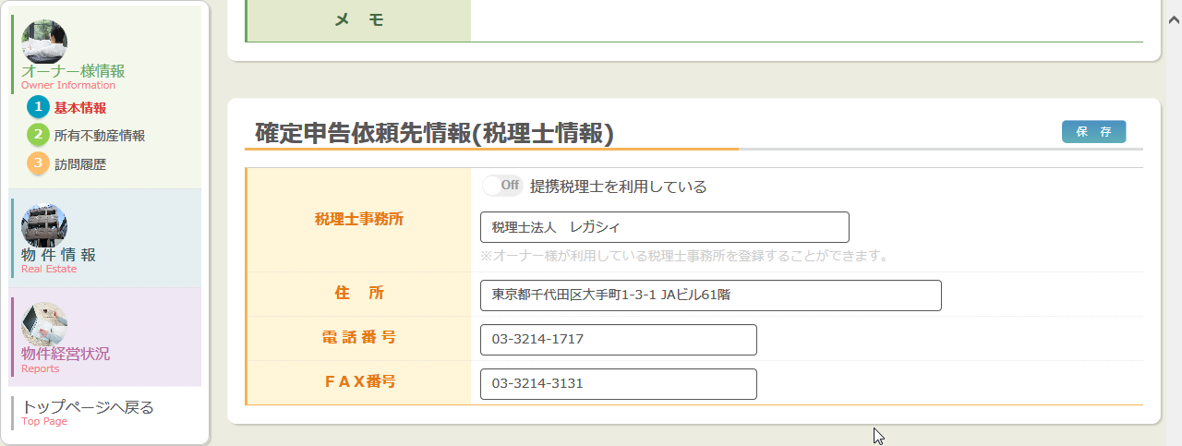
カテゴリ |  |  | 詳細設計書 | オーナー様管理台帳（ＣＲＭ） |  | 作成者 | アイン | 作成日 | 2015-05-05 | 版番
サブシステム |  |  | オーナー様情報 | オーナー様基本情報 |  | 更新者 | 蔡薇薇 | 更新日 | 2016-02-29 | 1.1
ＩＤ |  |  | CRMG020100 | 名称 | 画面レイアウト

 |  | 参照モード

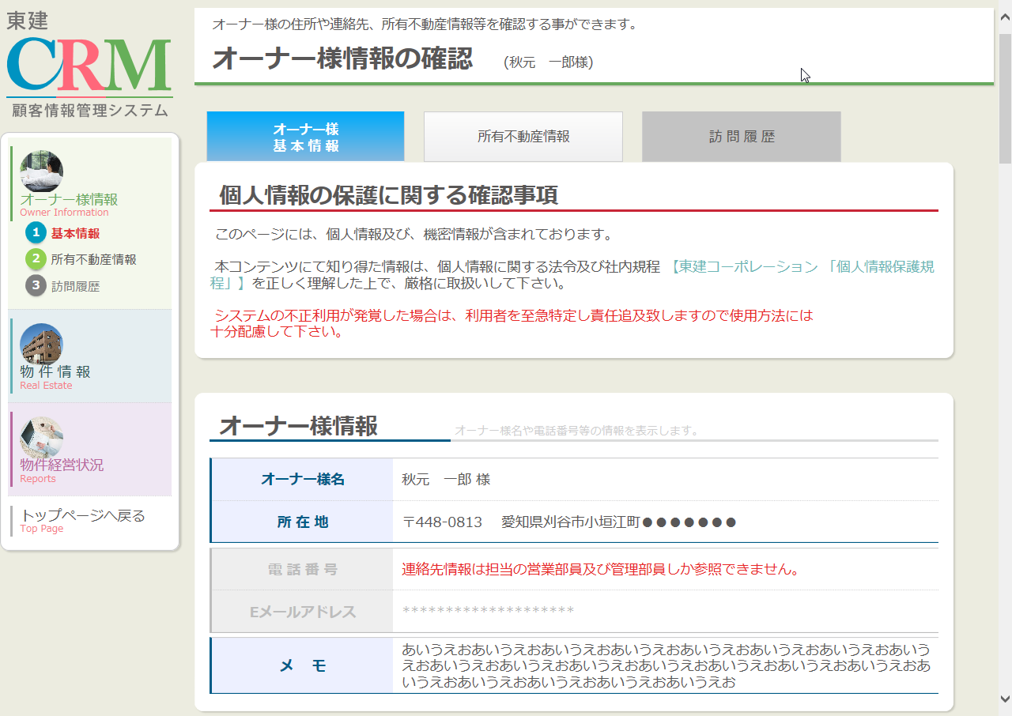

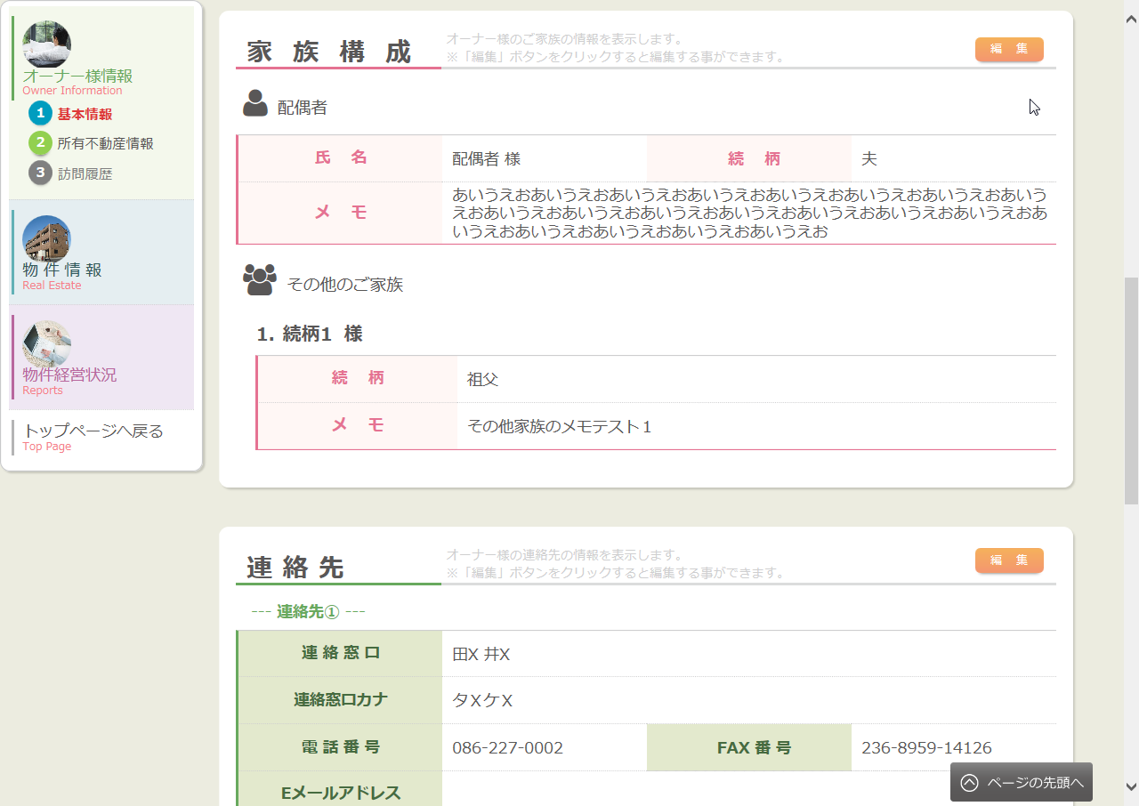

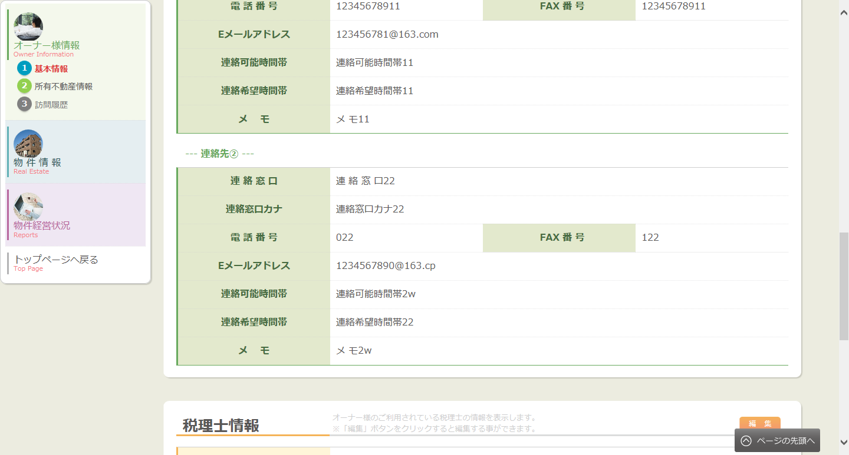

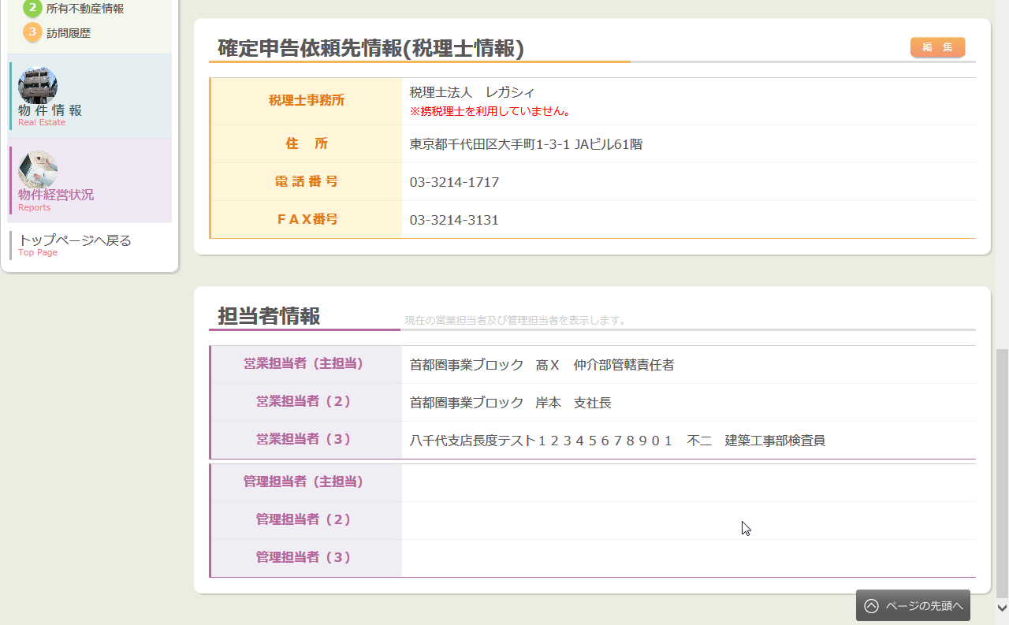

 |  | 編集モード

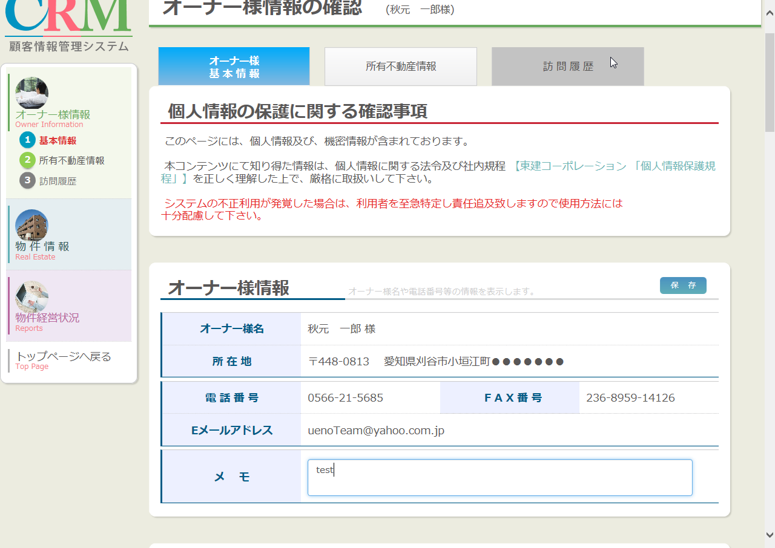

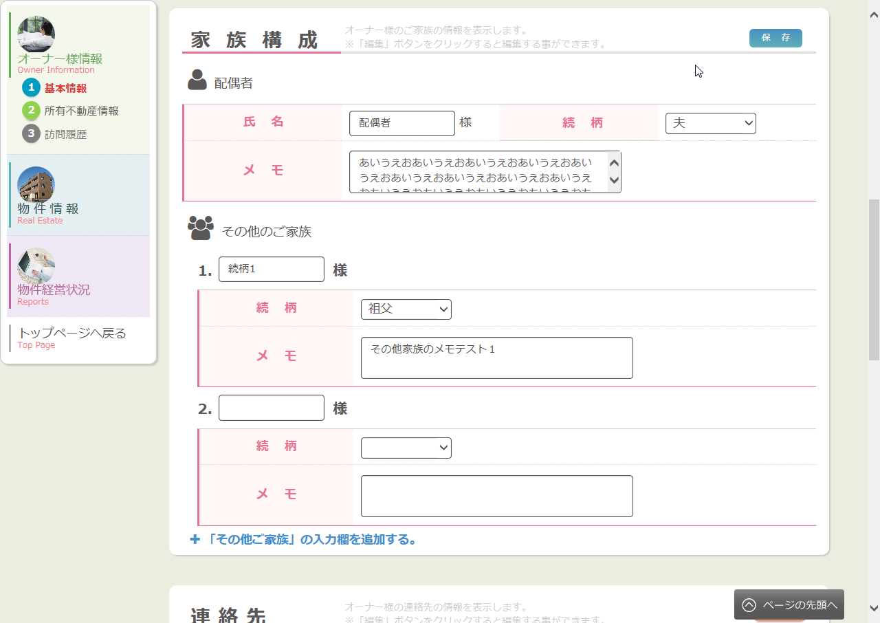

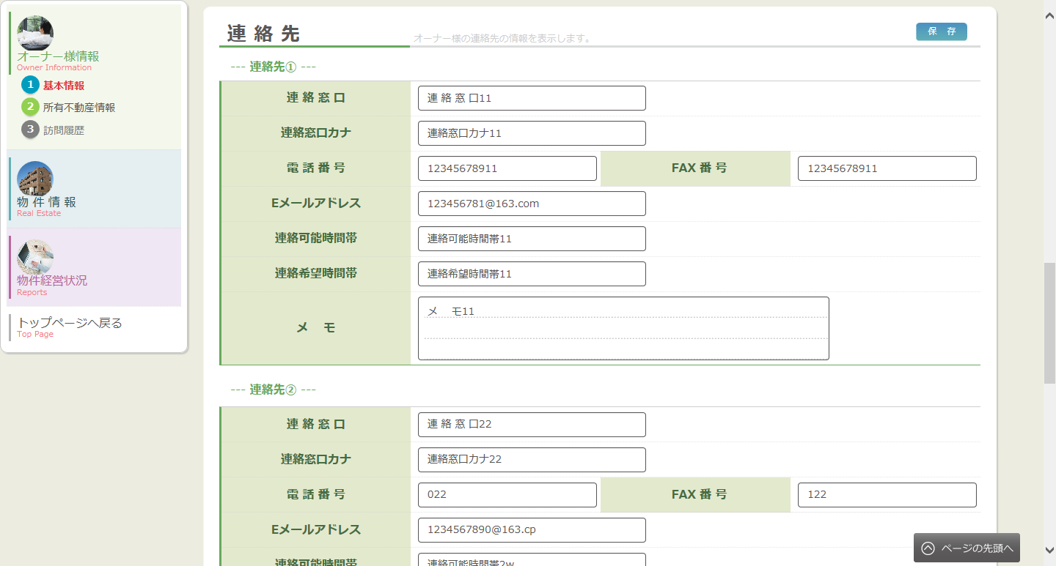

 | 提携税理士ありの表示

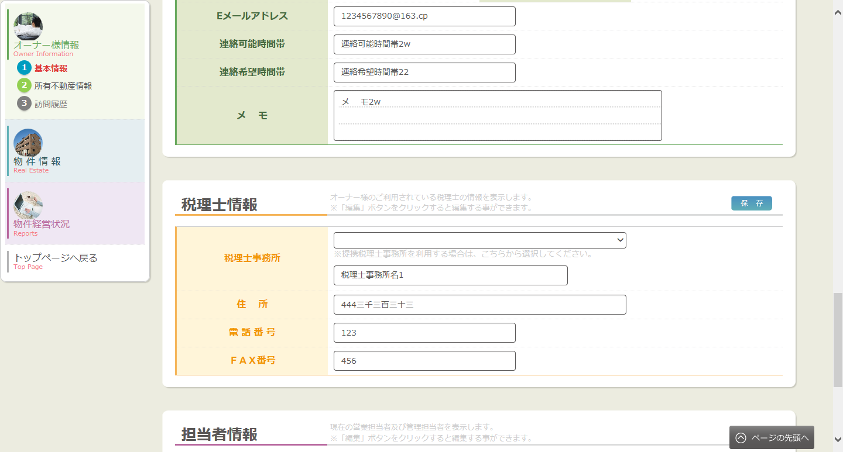

 |  | 提携税理士なしの表示

処理フロー
カテゴリ |  | 詳細設計書 |  | オーナー様管理台帳（ＣＲＭ） |  |  |  |  | 作成者 | アイン | 作成日 | 2015-05-05 | 版番
サブシステム |  | オーナー様情報 |  | オーナー様基本情報 |  |  |  |  | 更新者 | 蔡薇薇 | 更新日 | 2015-11-10 | 1.1
ＩＤ |  | CRMG020100 |  | 名称 | 処理フロー

 | フロー名 |  | 1.画面初期化処理(A000)

開始

AS400
【A001】 引数設定
ログ情報

【A002】AS400から初期化
データ取得
共通マスタ
税理士マスタ

Success21施主情報
部門マスタ

家族構成情報
社員マスタ
【A003】DBから初期化
データ取得

連絡先情報
賃貸顧客データ

Success21物件情報
【A004】 初期化データ表示

終了

メッセージ
画面
条件分岐
DB
処理
開始・終了

 | フロー名 |  | 2.東建コーポレーション 「個人情報保護規程」リンクの押下処理（B000）

開始

【B001】 別途リンクへ遷移

終了

メッセージ
画面
条件分岐
DB
処理
開始・終了

 | フロー名 |  | 3. 家族構成での編集ボタン押下処理（C000）

開始

【C001】 編集モードに切り替えて表示

終了

メッセージ
画面
条件分岐
DB
処理
開始・終了

 | フロー名 |  | 4. 家族構成での保存ボタン押下処理（D000）

開始

【D001】 引数設定

【D001】 入力チェック

 |  |  |  |  |  | 異常
 |  |  |  |  |  |  |  | 通常

【D002】 データ保存
家族構成情報

終了

メッセージ
画面
条件分岐
DB
処理
開始・終了

 | フロー名 |  | 5. 連絡先での編集ボタン押下処理（E000）

開始

【E001】 編集モードに切り替える

表示・終了

メッセージ
画面
条件分岐
DB
処理
開始・終了

 | フロー名 |  | 6. 連絡先での保存ボタン押下処理（F000）

開始

【F001】 引数設定

【F002】 入力チェック

 |  |  |  |  |  |  | 異常

 |  |  |  |  |  |  |  | 通常
連絡先情報

【F003】 データ保存
賃貸顧客データ

終了

メッセージ
画面
条件分岐
DB
処理
開始・終了

 | フロー名 |  | 7. 税理士情報での編集ボタン押下処理（G000）

条件分岐
データ
処理
開始・終了

開始

【G001】 編集モードに切り替えて表示

終了

メッセージ
画面
条件分岐
DB
処理
開始・終了

 | フロー名 |  | 8. 税理士情報での保存ボタン押下処理（H000）

条件分岐
データ
処理
開始・終了
開始

【H001】 引数設定

【H002】 入力チェック

 |  |  |  |  |  |  | 異常

 |  |  |  |  |  |  |  | 通常

【H003】 データ保存
税理士情報

終了

メッセージ
画面
条件分岐
DB
処理
開始・終了

 | フロー名 |  | 9. 担当者情報での編集ボタン押下処理（I000）

開始

【I001】 編集モードに切り替えて表示

終了

メッセージ
画面
条件分岐
DB
処理
開始・終了

 | フロー名 |  | 10. 担当者情報での保存ボタン押下処理（J000）

開始

【J001】 引数設定

【J002】 選択チェック

 |  |  |  |  |  |  | 異常

 |  |  |  |  |  |  |  | 通常

【J003】 データ保存
施主担当者情報

終了

メッセージ
画面
条件分岐
DB
処理
開始・終了

 | フロー名 |  | 11. 「「その他ご家族」の入力欄を追加する。」 押下処理（K000）

開始

【K001】 その他ご家族を追加する

終了

メッセージ
画面
条件分岐
DB
処理
開始・終了

 | フロー名 |  | 12. 「税理士事業所のプルダウン」 変更処理（L000）

開始

【L001】「税理士事業所のプルダウン」 変更

終了

メッセージ
画面
条件分岐
DB
処理
開始・終了

 | フロー名 |  | 13.タブ遷移(M000)

開始

M001データ変更有無チェック

M002 確認メッセージを表示する

M003画面遷移

終了

メッセージ
画面
条件分岐
DB
処理
開始・終了

 | フロー名 |  | 14. オーナー様情報での編集ボタン押下処理（N000）

条件分岐
データ
処理
開始・終了

開始

【N001】 編集モードに切り替えて表示

終了

メッセージ
画面
条件分岐
DB
処理
開始・終了

 | フロー名 |  | 15. オーナー様情報での保存ボタン押下処理（O000）

条件分岐
データ
処理
開始・終了
開始

【O001】 引数設定

【O002】 入力チェック

 |  |  |  |  |  |  | 異常

 |  |  |  |  |  |  |  | 通常

【O003】 データ保存
家族構成情報

終了

メッセージ
画面
条件分岐
DB
処理
開始・終了

 | フロー名 |  | 16. 提携税理士スイッチ押下処理（P000）

開始

【P001】 提携税理士スイッチ押下

終了

メッセージ
画面
条件分岐
DB
処理
開始・終了

